Datos personales
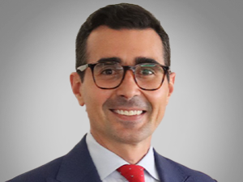

Nombres: | Marcelo Andrés
Apellidos: | Guschmer Tamariz
Facebook: | https://www.facebook.com/AndresGuschmerOficial/
Twitter: | @aguschmer
Descripción:

